Sheet1
 | List I/O Modbus TCP ADAM5000L
 | Created by Faris (29/12/2022)

Module 1:
 | Type IO | DI/DO
 | Function | 01. Coil Status (0x)
 | No.Seri | 5050 (S0)
 | Jumlah ch | 16
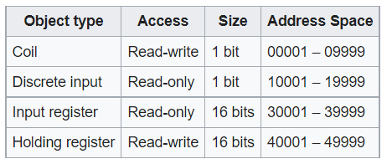
No. | Ch ke- | Type | Location/ PLC Address | Address pyModbusTCP
1 | Ch-00 | DO | 00001 | 0
2 | Ch-01 | DO | 00002 | 1
3 | Ch-02 | DI | 00003 | 2
4 | Ch-03 | DI | 00004 | 3
5 | Ch-04 | DI | 00005 | 4
6 | Ch-05 | DI | 00006 | 5
7 | Ch-06 | DI | 00007 | 6
8 | Ch-07 | DI | 00008 | 7
9 | Ch-08 | DI | 00009 | 8
10 | Ch-09 | DI | 00010 | 9
11 | Ch-10 | DI | 00011 | 10
12 | Ch-11 | DI | 00012 | 11
13 | Ch-12 | DI | 00013 | 12
14 | Ch-13 | DI | 00014 | 13
15 | Ch-14 | DI | 00015 | 14
16 | Ch-15 | DI | 00016 | 15

Module 2:
 | Type | AI 16bit max.65535
 | Function | 03. Holding Register (4x) | BUKAN 04. Input Register (3x)
 | No.Seri | 5017 (S1)
 | Jumlah ch | 8

No. | Ch ke- | Type | Location/ PLC Address | Address pyModbusTCP
1 | Ch-0 | AI (+/- 10V) | 40009 | 8
2 | Ch-1 | AI (+/- 10V) | 40010 | 9
3 | Ch-2 | AI (+/- 10V) | 40011 | 10
4 | Ch-3 | AI (+/- 10V) | 40012 | 11
5 | Ch-4 | AI (+/- 10V) | 40013 | 12
6 | Ch-5 | AI (+/- 10V) | 40014 | 13
7 | Ch-6 | AI (+/- 10V) | 40015 | 14
8 | Ch-7 | AI (+/- 10V) | 40016 | 15

Module 3:
 | Type | AO 12bit max.4096
 | Function | 03. Holding Register (4x)
 | No.Seri | 5024 (S2)
 | Jumlah ch | 4

No. | Ch ke- | Type | Location/ PLC Address | Address pyModbusTCP
1 | Ch-0 | AO (0-10V) | 40017 | 16
2 | Ch-1 | AO (0-10V) | 40018 | 17
3 | Ch-2 | AO (0-10V) | 40019 | 18
4 | Ch-3 | AO (0-10V) | 40020 | 19

